PD
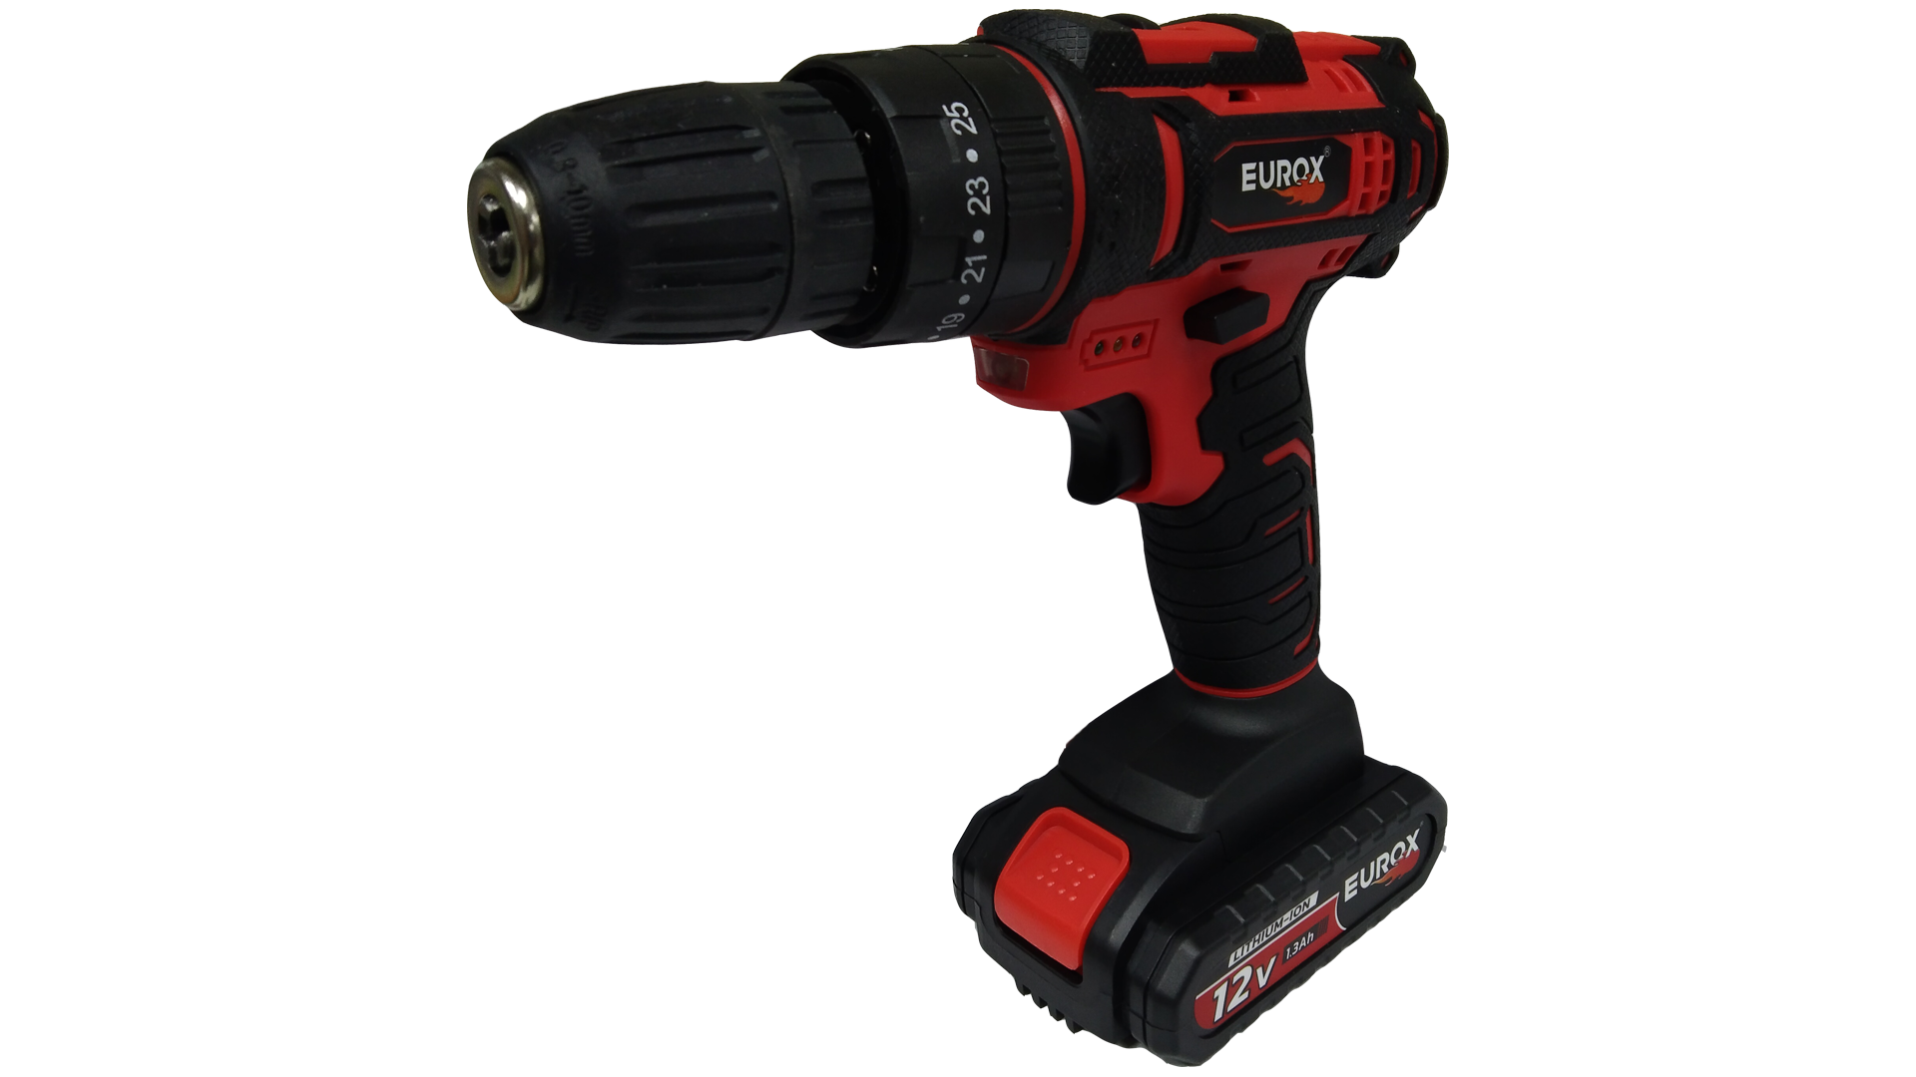
เลขที่ SKU : 05-030-040 วันที่ : 18/11/2023
1. ข้อมูลสินค้า |  |  |  | รูปสินค้า
ประเภท (กลุ่มหลัก) | เครื่องมือไฟฟ้าไร้สาย | ประเภท (กลุ่มรอง) | สว่านกระแทกไร้สาย
ชื่อภาษาไทย | สว่านกระแทกไร้สาย 12V. III EUROX ZX | ชื่อภาษาอังกฤษ
รหัสสินค้า | 05-030-040 | Barcode | 8859007700572
สถานะสินค้า | D24 | รหัสทีมขาย
รุ่น (Model) |  | ยี่ห้อ | EUROX
สีตัวสินค้า | ดำ - แดง | สีของบรรจุภัณฑ์ | ขาว - ดำ
ทำจากวัสดุ | พลาสติก - เหล็ก | ประเทศผู้ผลิต | PRC
ผู้ผลิต | บริษัท ไอแม็กซ์ เพาเวอร์ทูล จำกัด

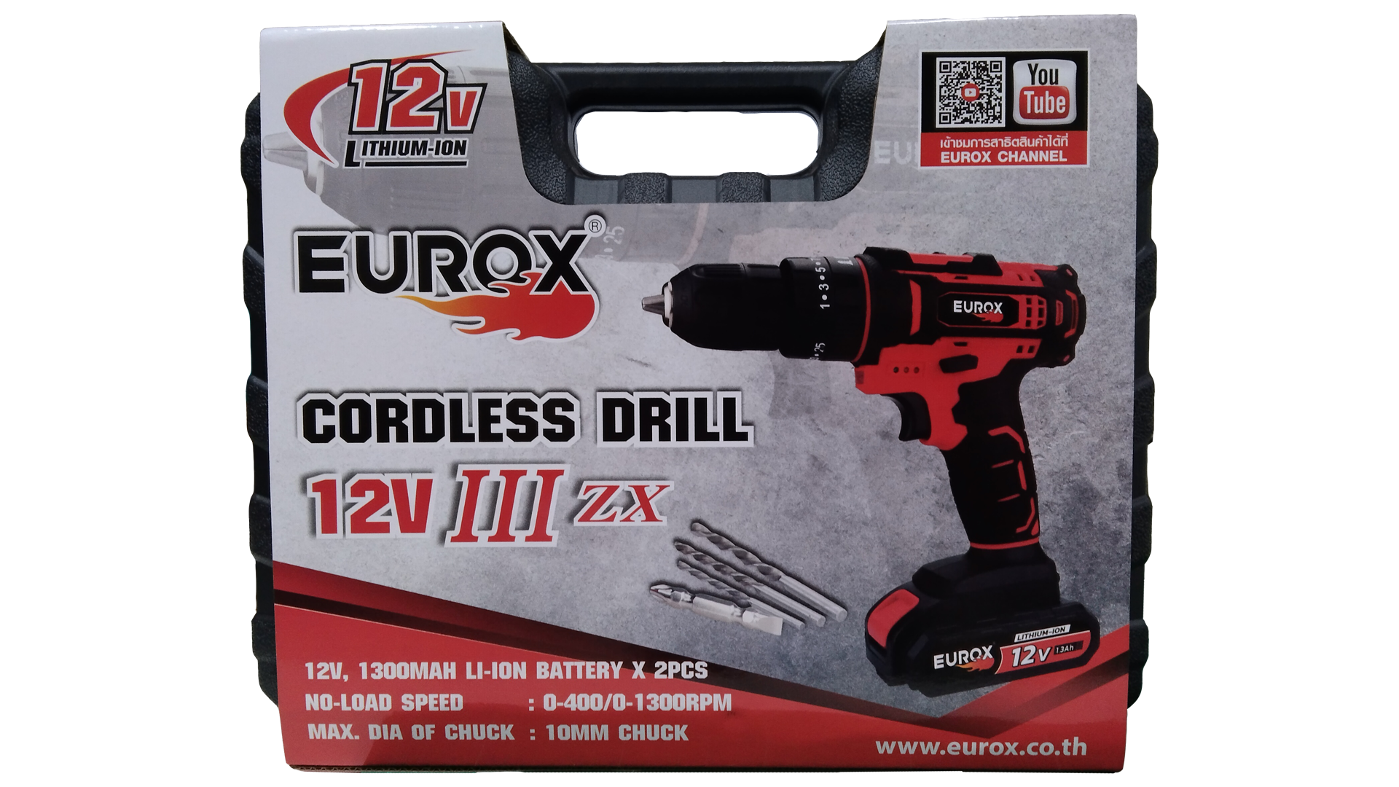
2. คุณสมบัติ |  |  |  | รูปบรรจุภัณฑ์
ความเร็วรอบ | 0-400 / 0-1,300 | แบตเตอรี่ | 12 โวลต์ 1,300 mAh
ปรับความเร็ว | 2 ระดับ | ขนาดจับดอก | 10 มม.
ไฟส่อง | LED | ปรับทำงาน | ซ้าย - ขวา

3. รายละเอียดบรรจุภัณฑ์
ขนาดสินค้า (ซม.) | 20x5.1x21 (ไม่รวมบรรจุภัณฑ์) | น้ำหนักสินค้า (กก.) | 1.06 (ไม่รวมบรรจุภัณฑ์)
ขนาดกล่อง 1 (ซม.) | 31x9x25 | ขนาดบรรจุ (กล่อง) | 1 ตัว
ขนาดกล่อง 2 (ซม.)
 |  | น้ำหนักรวมสินค้า (กก.) | 1.97
บาร์โค้ดกล่อง | 8859007700572 | ขนาดลัง (ซม.) | 64x46x27 | อุปกรณ์ภายในกล่อง
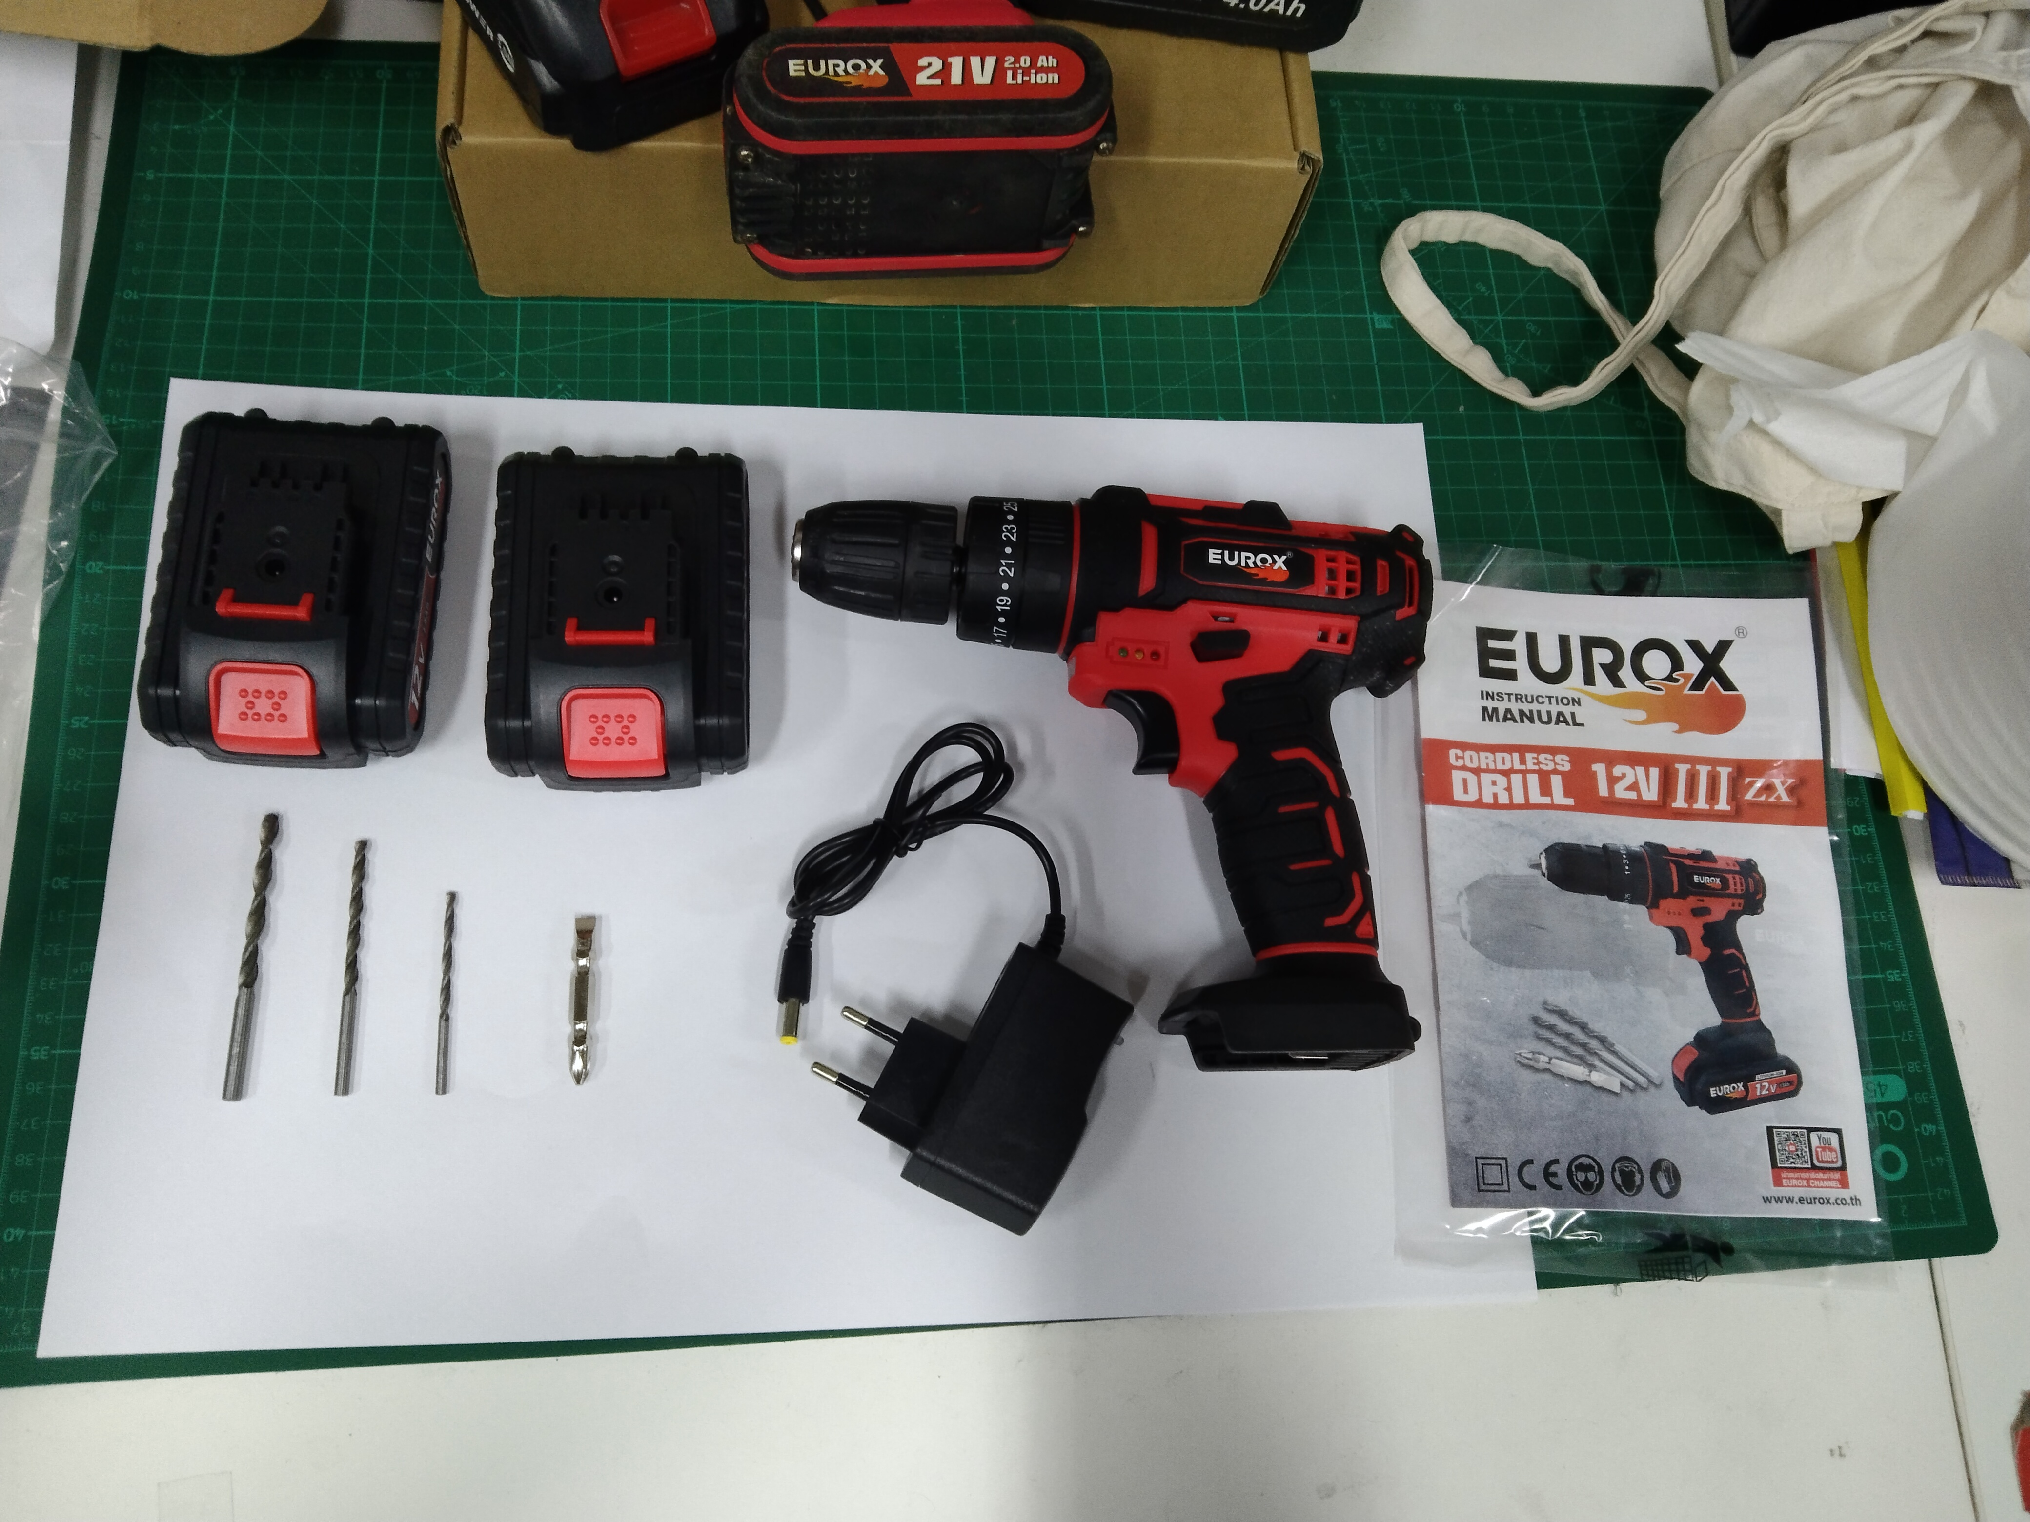
ขนาดบรรจุ (ลัง) | 10 | น้ำหนักลังรวมสินค้า (กก.)

4. อุปกรณ์ภายในกล่อง
- คู่มือการใช้งาน - ใบรับประกัน 6 เดือน - แบตเตอรี่แบน 2 ก้อน - ปลั๊กชาร์จไฟฟ้า - ดอกไขควง - ดอกสว่าน

5. วิธีการใช้งาน
ใช้สำหรับขันกรู เจาะปูน เหล็กและไม้

6. จุดเด่น จุดขาย ของสินค้า
- แบตเตอรี่ 2 ก้อน - สามารถเจาะ ไม้ / เหล็ก / คอนกรีต - ขนาดกะทัดรัด ใช้ในที่แคบๆ ได้สบาย - ระบบเกียร์ทด ช่วยเพิ่มกำลังบิด - มีไฟ LED ส่องสว่างขณะทำงานในที่มืด |  |  |  | รูปลังสินค้า
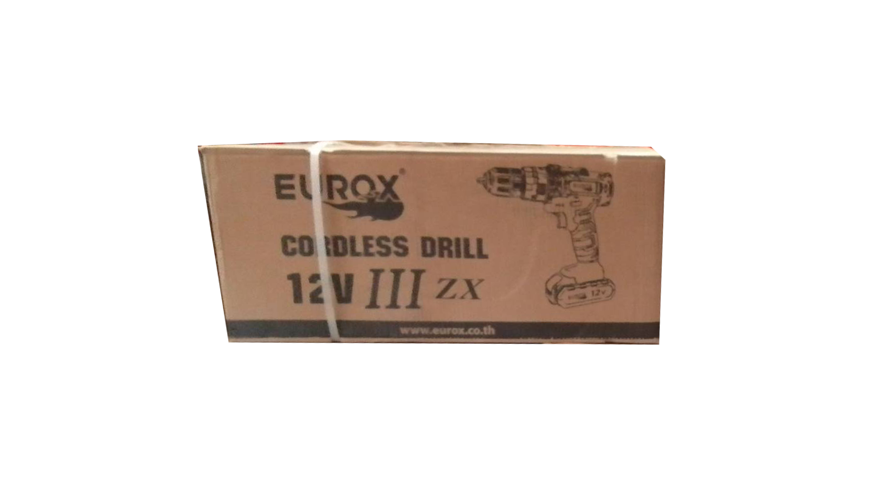
7. การรับประกัน
ระยะเวลารับประกัน (เดือน) | 6 ระบุ
ประเภทการรับประกัน | เครื่องมือช่าง
เงื่อนไขการรับประกัน | 1. บริษัทฯ จะบริการซ่อมและเปลี่ยนอะไหล่ โดยไม่คิดมูลค่าแก่สินค้าที่จัดจำหน่ายโดยบริษัทฯ ในกรณีที่ความเสียหายเกิดจากความผิดพลาดของโรงงานผู้ผลิต ภายในระยะเวลา 6 เดือน นับจากวันที่ซื้อ (ทั้งนี้ดูจากใบเสร็จรับเงินของทางร้านค้าที่สั่งซื้อและใบรับประกัน) 2. การรับประกันนี้ไม่รวมการชำรุดของวัสดุสิ้นเปลือง อุปกรณ์เสริม และของแถมในชุด 3. การรับประกันจะสิ้นสุดจากการใช้ผิดประเภท เช่น ถอด ซ่อม ดัดแปลง แก้ไขเปลียนสภาพไปจากเดิมโดยบุคคลภายนอก หรือการดูแลรักษาไม่ถูกต้องตามที่ระบุไว้ในคู่มือ 4. การรับประกันนี้ไม่รวมถึงค่าขนส่ง หากต้องการให้ บริษัทฯ บริการถึงที่จะมีค่าใช้จ่าย 5. ใบรับประกันนี้ใช้ได้เฉพาะเครื่องที่มีเบอร์เครื่องตรงกันเท่านั้น ไม่สามารถโอนให้ผู้อื่นได้ หากใบรับประกันหาย บริษัทฯ ขอสงวนสิทธิ์การไม่ออกใบรับประกันใหม่ในทุกกรณี

8. ข้อมูล สคบ.
ชื่อสินค้า | สว่านกระแทกไร้สาย 12V. III EUROX ZX
ผลิตจากประเทศ | PRC
จัดจำหน่ายโดย | บริษัท คิงบางกอก อินเตอร์เทรด จำกัด |  |  | รูป Barcode

 | 541,543,545 ซอย 39/1 แขวงท่าแร้ง เขตบางเขน กรุงเทพมหานคร 10220
 | เลขประจำตัวผู้เสียภาษี: 0105545012035 สำนักงานใหญ่ | โทรศัพท์: 02-509-3850 | โทรสาร: 02-509-3856
บรรจุ | 1 ตัว/กล่อง
วิธีการใช้ | ใช้สำหรับขันกรู เจาะปูน เหล็กและไม้
คำเตือน | ขณะใช้งานหรือเลิกใช้งาน ควรเก็บอุปกรณ์ให้พ้นมือเด็กเพื่อความปลอดภัย
ราคา | ระบุ ณ จุดขาย
วันที่ผลิต

9. ข้อควรระวัง
คำเตือน | ขณะใช้งานหรือเลิกใช้งาน ควรเก็บอุปกรณ์ให้พ้นมือเด็กเพื่อความปลอดภัย
ข้อแนะนำในการใช้งาน | ห้ามใช้งานผิดประเภท

MK

เลขที่ SKU : 05-030-040 วันที่ : 18/11/2023
1. ข้อมูลสินค้า |  |  |  |  |  | รูปสินค้าตัวจริง
ประเภท (กลุ่มหลัก) | เครื่องมือไฟฟ้าไร้สาย |  | ประเภท (กลุ่มรอง) | สว่านกระแทกไร้สาย
ชื่อภาษาไทย | สว่านกระแทกไร้สาย 12V. III EUROX ZX |  | ชื่อภาษาอังกฤษ
รหัสสินค้า | 05-030-040 |  | Barcode | 8859007700572
สถานะสินค้า | D24 |  | รหัสทีมขาย
รุ่น (Model) |  |  | ยี่ห้อ | EUROX
สีตัวสินค้า | ดำ - แดง |  | สีของบรรจุภัณฑ์ | ขาว - ดำ
ทำจากวัสดุ | พลาสติก - เหล็ก |  | ประเทศผู้ผลิต | PRC
ผู้ผลิต | บริษัท ไอแม็กซ์ เพาเวอร์ทูล จำกัด

2. ราคาสินค้า |  |  |  |  |  | รูปแพ็คเกจตัวจริง
ราคาตั้ง | 2,140.00 บาท
ราคาปลีก | 1,590.00 บาท
ราคาส่ง (SEMI) | 1,280.00 บาท |  |  | GP | 51.81%
ราคาส่ง (S1) | 0.00 บาท | จำนวน | 0 ตัว | GP | 0.00%
ราคาส่ง (S2) | 0.00 บาท | จำนวน | 0 ตัว | GP | 0.00%
ราคาส่ง (S3) | 0.00 บาท | จำนวน | 0 ตัว | GP | 0.00%
ราคา (ผจก) | 1,113.00 บาท |  |  | GP | 44.58%
ราคาปลีก MT | 1,590.00 บาท |  |  | GP | 61.21%
ราคาส่ง MT | 1,280.00 บาท |  |  | GP | 51.81%
ต้นทุนปัจจุบัน 616.82 บาท |  |  | ต้นทุก Lot ที่ผ่านมา 616.82 บาท |  |  | รูปอุปกรณ์ภายในกล่องตัวจริง

3. โปรโมชั่น
ราคาปลีก | 1,590.00 บาท | จำนวน | 1 ตัว | GP | 61.21%
ราคาพิเศษ 1 | 0 บาท | จำนวน | 0 ตัว | GP | 0.00%
ราคาพิเศษ 2 | 0 บาท | จำนวน | 0 ตัว | GP | 0.00%
ระยะเวลา | -
เป้าต่อเดือน
MT1 | 0 ตัว | MT2 | 0 ตัว | TT2 | 0 ตัว
ONL | 0 ตัว | OUL/TT1 | 0 ตัว
สถานะใหม่ | - |  |  |  |  | ใบโปร/ใบขาย
หมายเหตุการจัดโปร | -

4. ช่องทางการขายสินค้า
ช่องทางขาย
MT1 | [ ] | MT2 | [ ] | TT2 | [ ]
OUL/TT1 | [ ] | ONL | [ ]
ช่องทางลูกค้า
MT | [ ] | SEMI | [ ] | T2-T3 | [ ]
TN | [ ] | ONL | [ ] | TV | [ ]
อื่นๆ | [ ] ระบุ

5. VDO Utility
ไม่มีข้อมูล

